关系图
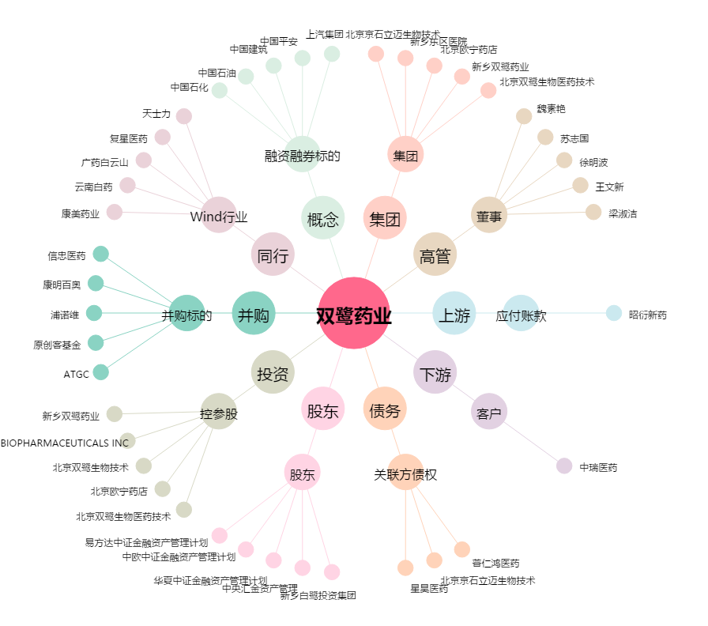
双鹭药业[002038.SZ] - 关系概览图

